Content
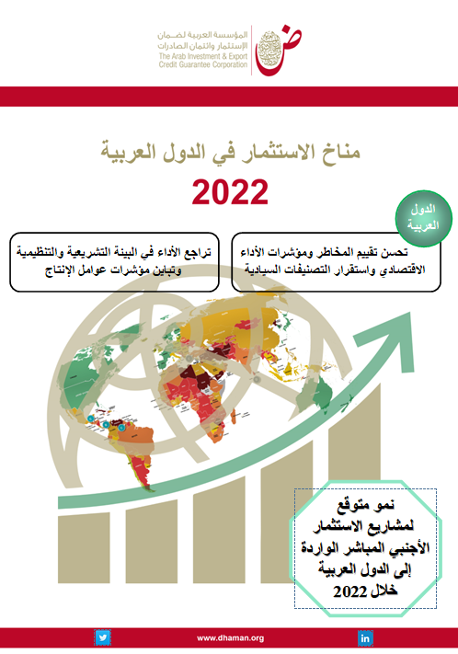

قاعدة بيانات تدفقات وأرصدة اللإستثمار الأجنبي المباشر في الدول العربية-2021
Database of FDI Flows & Stocks in the Arab countries - 2021
Last Update : June 2021 آخر تحديث: يونيو 2022

المحتوى
Content
1 | تدفقات الاستثمار الأجنبي المباشر الواردة إلى الدول العربية لعام 2021 /FDI inflows into Arab countries in 2021
2 | أرصدة الاستثمار الأجنبي المباشر الواردة إلى الدول العربية لعام 2021/FDI instocks in Arab countries in 2021
3 | تدفقات الاستثمار الأجنبي المباشر الصادرة من الدول العربية لعام 2021 /FDI outflows from Arab countries in2021
4 | أرصدة الاستثمار الأجنبي المباشر الصادرة من الدول العربية لعام 2021 /FDI outstocks from Arab countries in 2021
5 | قيمة عمليات الاندماج والاستحواذ الصافية عبر الحدود للدول العربية لعام 2021 /Value of net cross-border M&As in Arab countries in 2021
6 | حصص الدول العربية من إجمالي تدفقات وأرصدة الاستثمار الأجنبي الواردة إلى العالم وإلى الدول النامية / Shares of Arab countries in the total inflows and instocks FDI of World and Developing Countries FDI
7 | تطور تدفقات الاستثمار الأجنبي المباشر الواردة إلى الدول العربية ونسبتها إلى الدول النامية والعالم/ FDI inflows into Arab countries and proportion to developing countries and to world

